Pivot Table 5
AVERAGE of wat_unimp_n, AVERAGE of wat_lim_n and AVERAGE of wat_sur_n

Income group pivot Table
national population vs. income group

0 → NaN
1 → Low income
2 → Lower middle income
3 → Upper middle income
4 → High income

income group vs. urbanization
 | BASIC | LIMITED | UNIMPROVED | SURFACE

Rural pivot Table
Rural distribution of access to water per service level 2020

Urban pivot Table
Urban distribution of access to water per service level 2020

National pivot Table
National distribution of access to water per service level 2020

Global 2020 Report
National population versus urban and rural share 2020
 | Urban% | Rural%
total_pop_n_actual |  | estimated_pop_n |  | total_pop_u_val |  | estimated_pop_u_val |  | pop_u% |  | estimated_pop_u%
7786695108 |  | 7821000000 |  | 4375308457 |  | 4301550000 |  | 56.18954378 |  | 55

 | percentage_difference_pop_n |  |  |  | percentage_difference_pop_u |  |  |  | percentage_difference_pop_u%
 | 0.4395894687 |  |  |  | 1.70011894 |  |  |  | 2.139668431

 |  |  |  |  |  | AVERAGE
 | min | q1 | median q2 | q3 | max | mean | mode | range | (IQR)interquartile range | standard deviation
wat_bas_n_rounded | 37.2024 | 85.643315 | 97.34814 | 99.887525 | 100 | 89.8647827 | 100 | 62.7976 | 14.24421 | 15.08742698
wat_lim_n | 0 | 0 | 0.4707829181 | 4.851219157 | 37.42696287 | 3.865265345 | 0 | 37.42696287 | 4.851219157 | 6.960846633
wat_unimp_n | 0 | 0.03390622265 | 0.8536474704 | 5.279309922 | 33.53911377 | 4.418010654 | 0 | 33.53911377 | 5.245403699 | 7.174477036
wat_sur_n | 0 | 0 | 0 | 1.878301993 | 30.36979308 | 1.915488584 | 0 | 30.36979308 | 1.878301993 | 3.923973987

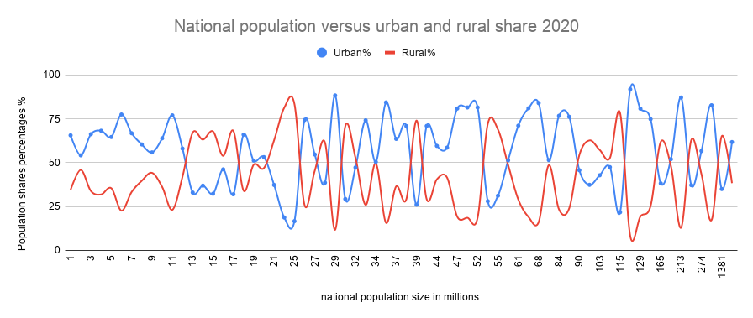
 | min | q1 | median q2 | q3 | max | mean | mode | range | (IQR)interquartile range | standard deviation
wat_bas_u | 49.66166495 | 92.56287752 | 98.10662849 | 99.94941803 | 100 | 94.68983975 | 100 | 50.33833505 | 7.38654051 | 8.03886161
wat_lim_u | 0 | 0 | 0.5 | 3.966347184 | 34.27978009 | 3.281838654 | 0 | 34.27978009 | 3.966347184 | 5.63506705
wat_unimp_u | 0 | 0 | 0.3498740029 | 2.059001302 | 19.83580681 | 1.71878521 | 0 | 19.83580681 | 2.059001302 | 3.23457032
wat_sur_u | 0 | 0 | 0 | 0.1597056849 | 6.362160532 | 0.3131148443 | 0 | 6.362160532 | 0.1597056849 | 0.8696316426

 | min | q1 | median q2 | q3 | max | mean | mode | range | (IQR)interquartile range | standard deviation
wat_bas_r | 21.98279234 | 64.8254211 | 90.73161683 | 99.11924249 | 100 | 81.33591803 | 100 | 78.01720766 | 34.29382139 | 21.50663741
wat_lim_r | 0 | 0 | 1.812330835 | 8.553175126 | 42.16438068 | 5.836562548 | 0 | 42.16438068 | 8.553175126 | 8.704765846
wat_unimp_r | 0 | 0.1584109169 | 3.229749713 | 13.2663393 | 51.21598167 | 8.732261484 | 0 | 51.21598167 | 13.10792838 | 11.82849434
wat_sur_r | 0 | 0 | 0.2196897375 | 6.157471481 | 40.51813242 | 4.224039638 | 0 | 40.51813242 | 6.157471481 | 6.847951395
National distribution of access to water per service level 2020
National distribution of access to water per service level 2020

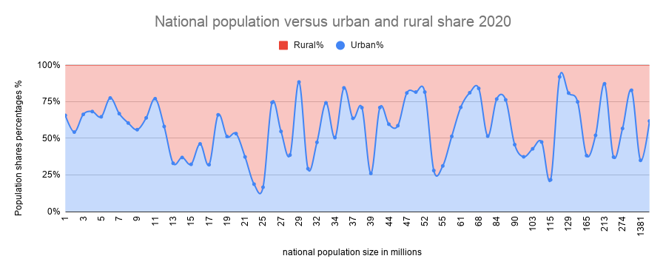

Urban distribution of access to water per service level 2020

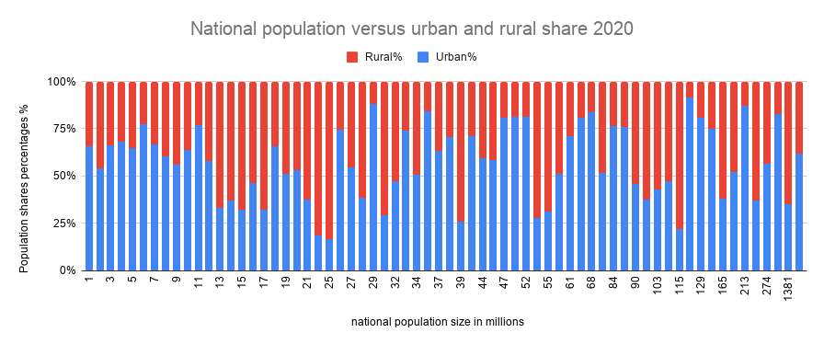

Rural distribution of access to water per service level 2020

 |  |  |  |  |  | NATIONAL PIVOT TABLE

 |  |  |  |  |  | URBAN PIVOT TABLE

 |  |  |  |  |  | RURAL PIVOT TABLE

